01
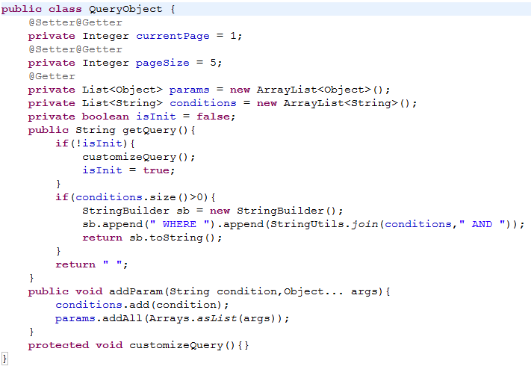
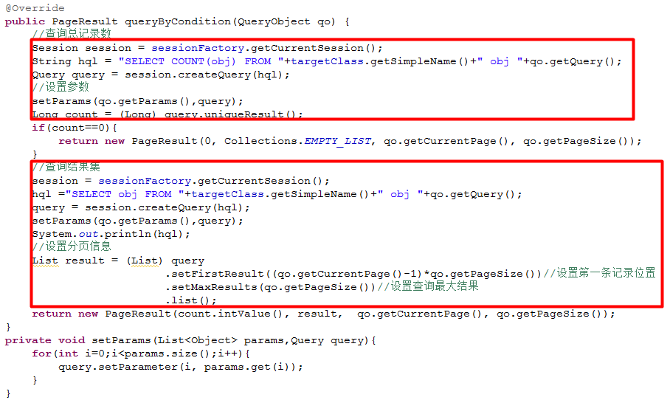
Stuts2中的包和Hiberante中的包冲突了．
解决方案：把低版本的去掉．

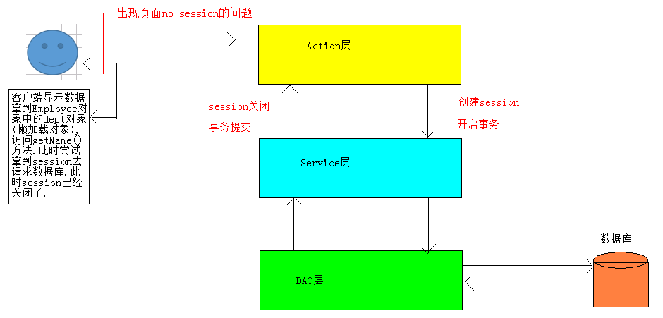

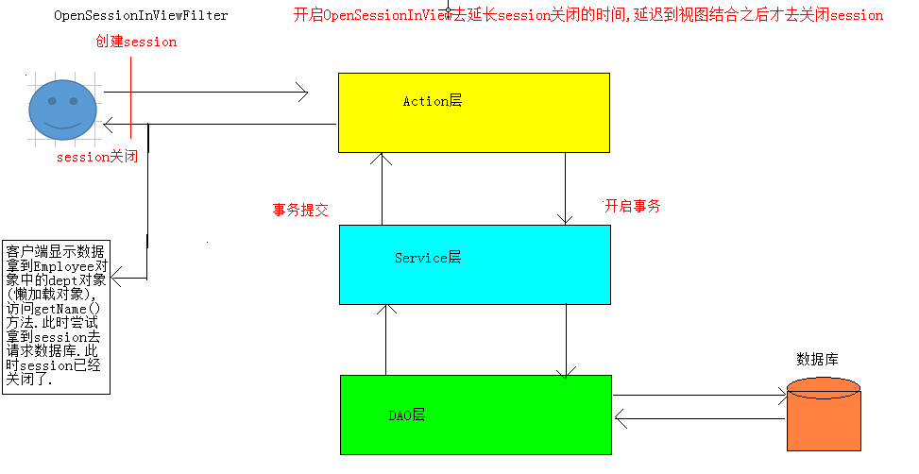

 |  | 在web.xml配置OSIV

注意:配置的顺序,需要在struts的filter前面

员工编辑的时候回出现密码丢失的问题:
解决方案:使用二次参数拦截栈.

2.对应的Action需要实现Preparable接口,实现对应的方法.
3.只需要当编辑的时候才进入预处理方法.

添加二次参数拦截器之后,如果编辑员工的时候更换所属部门报错如下:

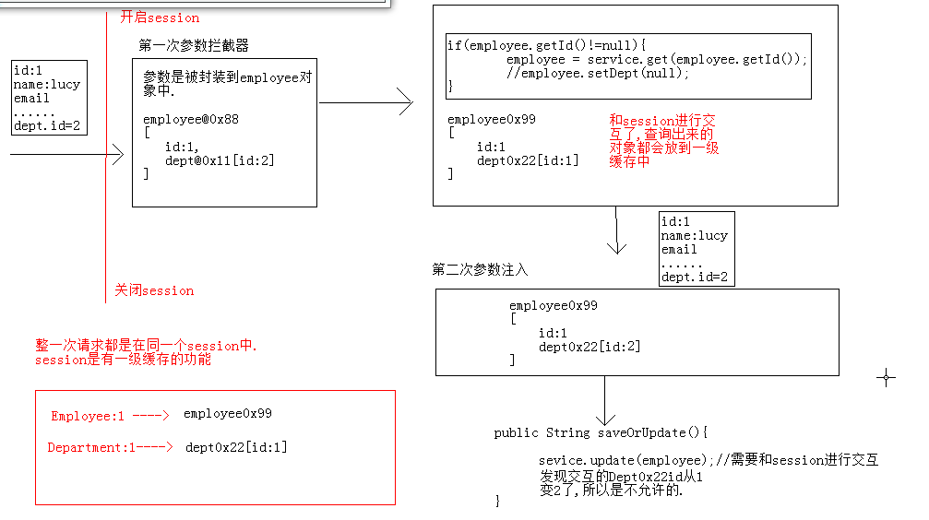

解决方案:在预处理方法的时候去打破对象中间关系

 | 抽取BaseDomain和BaseAction

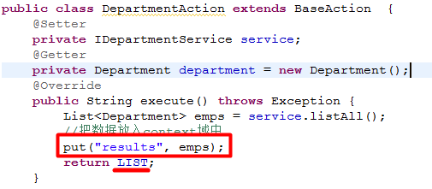

抽取DAO
接口抽取

 |  |  | 高级查询
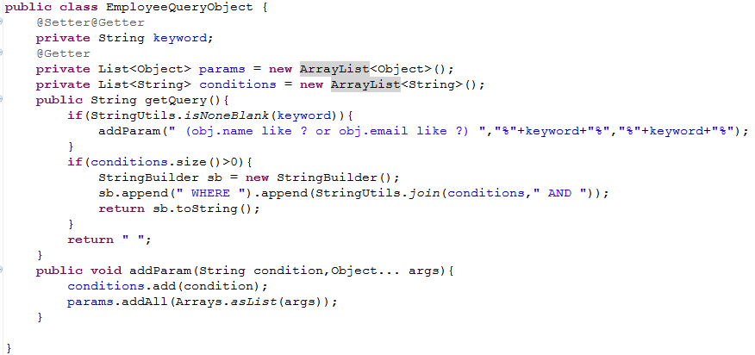

 | 高级查询+分页抽取

02
 |  | 基于RBAC的权限概述

访问控制策略一般有以下几种方式：
1，自主型访问控制(DAC)：用户/对象来决定访问权限。信息的所有者来设定谁有权限来访问信息以及操作类型（读、写、执行。。。）。是一种基于身份的访问控制。例如UNIX权限管理。
2，强制性访问控制(MAC)：系统来决定访问权限。安全属性是强制型的规定，它由安全管理员或操作系统根据限定的规则确定的，是一种规则的访问控制。
3，基于角色的访问控制(RBAC)：角色决定访问权限。用组织角色来同意或拒绝访问。比MAC、DAC更灵活，适合作为大多数公司的安全策略，但对一些机密性高的政府系统不适用。
4，规则驱动的基于角色的访问控制：提供了一种基于约束的访问控制，用一种灵活的规则描述语言和一种ixn的信任规则执行机制来实现。
5，基于属性证书的访问控制：访问权限信息存放在用户属性证书的权限属性中，每个权限属性描述了一个或多个用户的访问权限。但用户对某一资源提出访问请求时，系统根据用户的属性证书中的权限来判断是否允许或拒绝；

RBAC(Role-Based Access Control) - 基于角色的访问控制，模型是20世纪90年代研究出来的一种新模型，但从本质上讲，这种模型是对前面描述的访问矩阵模型的扩展。这种模型的基本概念是把许可权（Permission）与角色（Role）联系在一起，用户通过充当合适角色的成员而获得该角色的许可权。
在实际的组织中，为了完成组织的业务工作，需要在组织内部设置不同的职位，职位既表示一种业务分工，又表示一种责任与权利。根据业务分工的需要，职位被划分给不同群体，各个群体的人根据其工作任务的需要被赋予不同的职责和权利，每个人有权了解与使用与自己任务相关的信息与资源，对于那些不应该被知道的信息则 应该限制他们访问。这就产生了访问控制的需求。
例如，在一个大学中，有校长、副校长、训练部长、组织处长、科研处长、教保处长等不同的职位，在通常情况下，职位所赋予的权利是不变的，但在某个职位上工作的人可以根据需要调整。RBAC模型对组织内部的这些关系与访问控制要求给出了非常恰当的描述。
RBAC重要对象：不会把权限直接分配给用户.
1，用户：角色施加的主体；用户通过拥有某个或多个角色以得到对应的权限；
2，角色：一组权限的集合；
3，权限：用于限定能够访问的一个资源；

做权限分配:
1):把不同的权限分配给不同的角色.
班主任:
1):登记学员信息
2):组织班级活动
3):和学员谈心
讲师:
1):授课
2):设计课程
3):和学员谈心
4):辅导学生
院长:
1):设计课程
2):开除学生(不听话)
---------------------------------------------------
一个角色可以包含多个权限,
一个权限可以赋给多个角色.
角色和权限之间:多对多关系
权限:
1):登记学员信息
2):组织班级活动
3):授课
4):设计课程
5):开除学生(不听话)
6):和学员谈心
7):辅导学生
角色:
班主任
讲师
院长
辅导老师
用户:
老王
燕玲
小雪
Will
Neld
Stef
2):把不同的角色分配给不同的用户.
老王:班主任
燕玲:班主任
小雪:班主任/讲师
美美:班主任
Will:讲师/班主任/院长
Neld:讲师
Stef:院长/讲师/班主任
---------------------------------------------------
一个用户可以包含多个角色,
一个角色可以赋给多个用户.
用户和角色之间:多对多的关系

 |  |  |  | 权限 | 角色 | 角色 | 用户
 |  |  |  | 1 | 多 | 多 | 1
 |  |  |  | 多 | 1 | 1 | 多

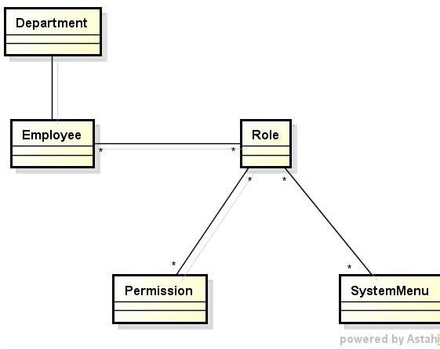

 | 权限对象建模及映射
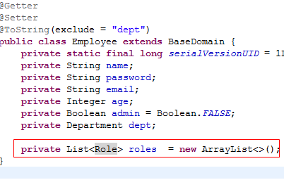
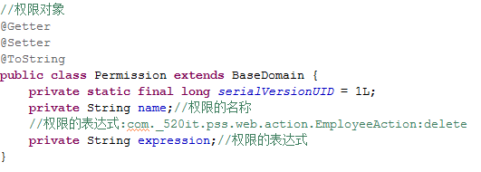

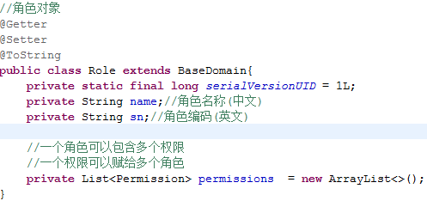
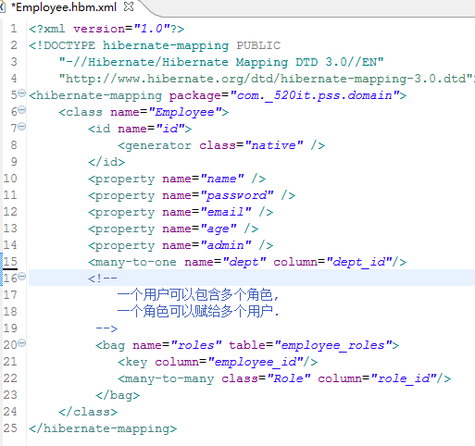

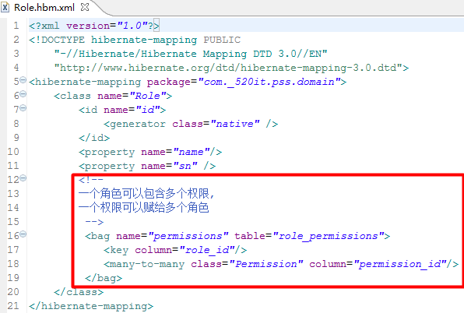

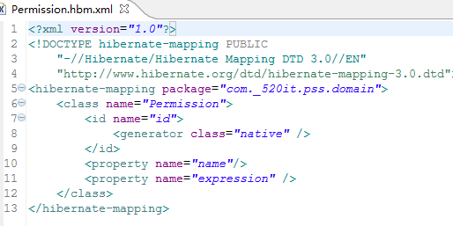

RequiredPermission标签

权限是如何控制的:
用户是如何访问系统的? 通过访问Action的方法.
用户是否有权限来访问某一个Action的方法,使用权限表达式.
删除一个员工:com._520it.pss.web.action.EmployeeAction:delete
如何得到每一个Action方法的权限表达式:
定义一个是否需要权限访问的注解: RequiredPermission.
在所有的Action中需求权限访问的方法上贴上该注解.
如右图:
--------------------------------------------------
如何所有的获取权限表达式:
1:在权限列表界面,点击[加载权限]按钮,获取和保存所有的权限,权限不能手动新增.
2:扫描所有的Action类的所有方法,并判断每一个方法是否使用了RequiredPermission标签.
如果有:
创建出Permission对象: Permission p = new Permissiom();
把RequiredPermission中的value属性,作为Permission对象的name.
p.setName(“员工删除”);
得到当前方法所在Action类的全限定名称 : 当前方法名称,作为权限表达式,设置Permission对象.
p.setExpresion(“com._520it.pss.web.action.EmployeeAction:delete ”);
把每一个权限信息保存到数据库中:
permissionDAO.save(p);
--------------------------------------------------
如何判断是否有权限访问(在拦截器中检查):
用户访问,都是访问的是某一个Action中的某一个方法,比如:我们要删除员工:EmployeeAction中的delete方法.
:获取当前请求的Action方法对象,判断当前方法上是否有@RequiredPermission标签.
如果没有:说明该方法不需要权限都可以访问,直接放行.
如果存在:
先拼接当前请求Action方法的权限表达式:com._520it.pss.web.action.EmployeeAction:delete
再获取当前用户所有角色中的所有权限:集合permissionSet.
判断permissionSet集合中是否存在com._520it.pss.web.action.EmployeeAction:delete 表达式.
如果没有: 当前用户没有权限访问该Action方法,提示:权限不足.
如果存在: 直接放行

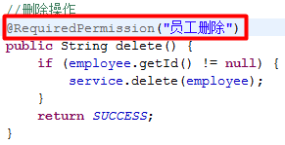

 |  |  | 权限的加载

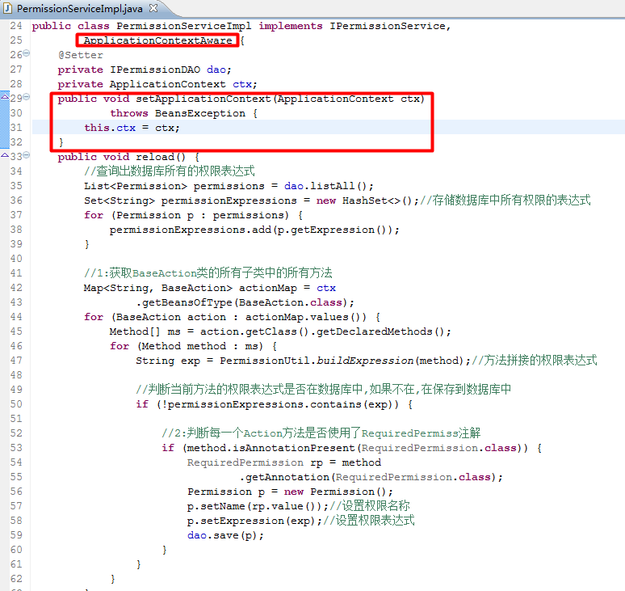

 | 角色管理和员工和角色的整合
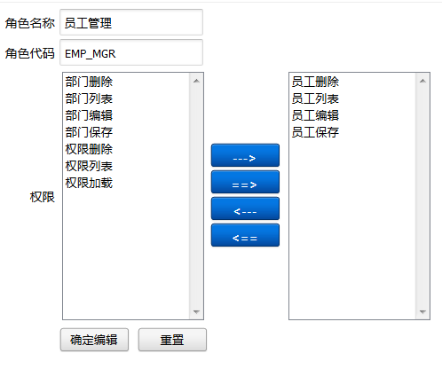
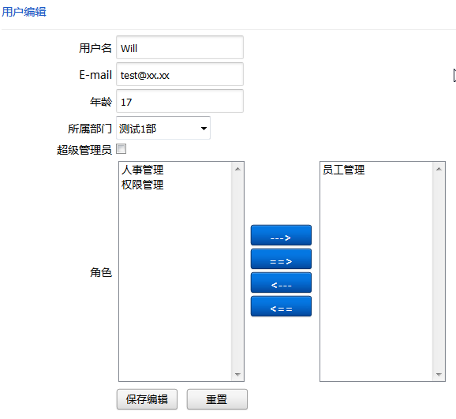

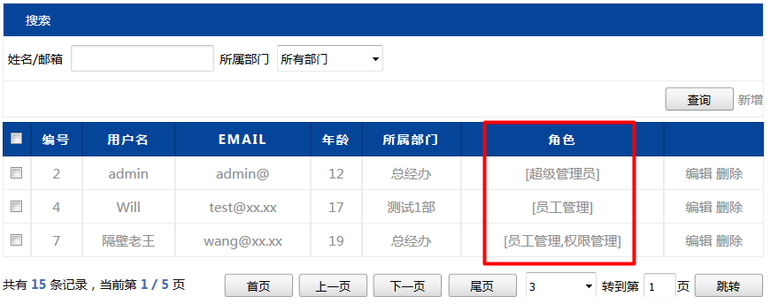

登陆检查拦截器
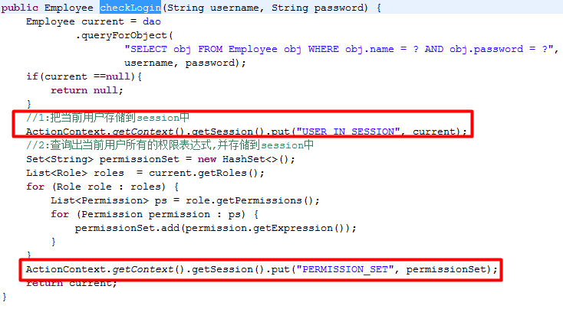

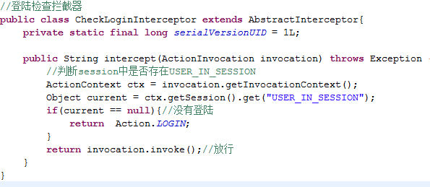
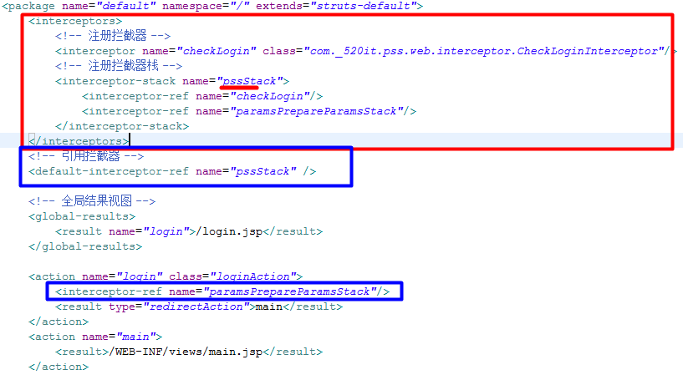

 |  | 权限检查拦截器
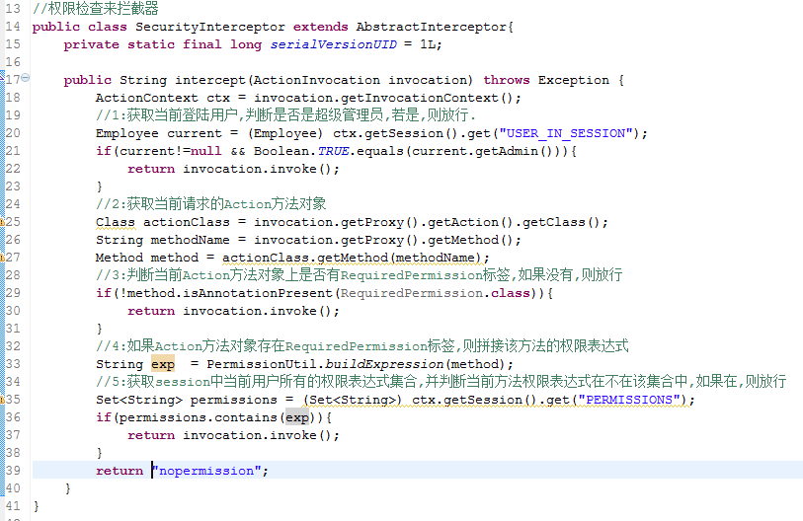
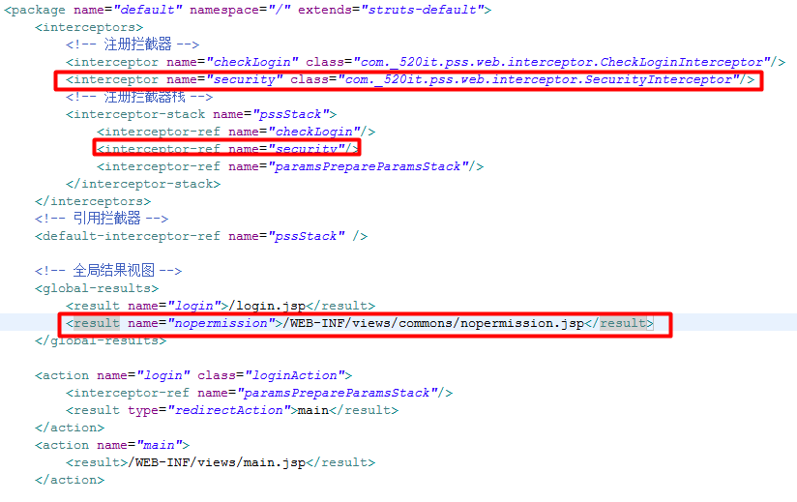

 |  |  | 小结

权限练习:
day01: 搭建开发环境和做集成以及重构.
1):Department对象操作
2):Employee对象操作
3):二次参数拦截器解决了更新时密码丢失问题.
4):重构出:BaseDomain和BaseAction.
5):重构出泛型DAO:
6):编写高级查询操作并重构.
7):分页查询操作并重构.
8):更新员工部门的问题(设置部门为null).
day02:权限系统管理
1):RBAC权限系统的概述和例子.
2):建立权限对象的模型对象并映射(Permission/Role/Employee).
3):引入标注需要权限访问的注解:RequiredPermission.
4):权限的加载.
5):角色管理.
6):员工和角色的整合.
7):登陆检查操作.
8):登陆检查拦截器.
9):权限检查拦截器.
CRUD高级查询分页步骤:
1：employee表的后台功能实现CRUD
1:创建domain
2:编写DAO接口和实现
3:service层
4:测试
2: department表的后台功能实现CURD
1:创建domain
2:编写DAO接口和实现
3:service层
4:测试
3: 实现department,employee两个表的前台功能实现.基本的CRUD.
----------------------------------------------
后台功能优化:
1:抽取basedomain
2:抽取baseAction
3:泛型DAO
------------------------------------------------
4:高级查询步骤:
1:在页面做好查询表单
2:创建查询对象,用来封装页面上传递的参数
3:测试,看前台的参数是否能够传递过来.
4:在接口中定义高级查询方法
5:在实现类中去实现高级查询方法
1:获取查询条件
2:获取查询参数
6:测试
-------------------------------------------------------------------
代码优化:
1:写一个添加参数和条件的方法,将参数和条件用一个方法添加到相对应集合中.
2:提供一个定制查询的方法,要该方法中只需要编写是已的查询规则
3:防止HQL重复构建的处理.
-------------------------------------------------------------------
5:分页查询
1:先封装结果集对象(pageResult)
2:在dao接口中去定义分页查询的方法
3:在实现类中去实现分页逻辑
1:先查询结果总结
2:再查结果集
4:更改Service和Action
5:测试

加载权限步骤
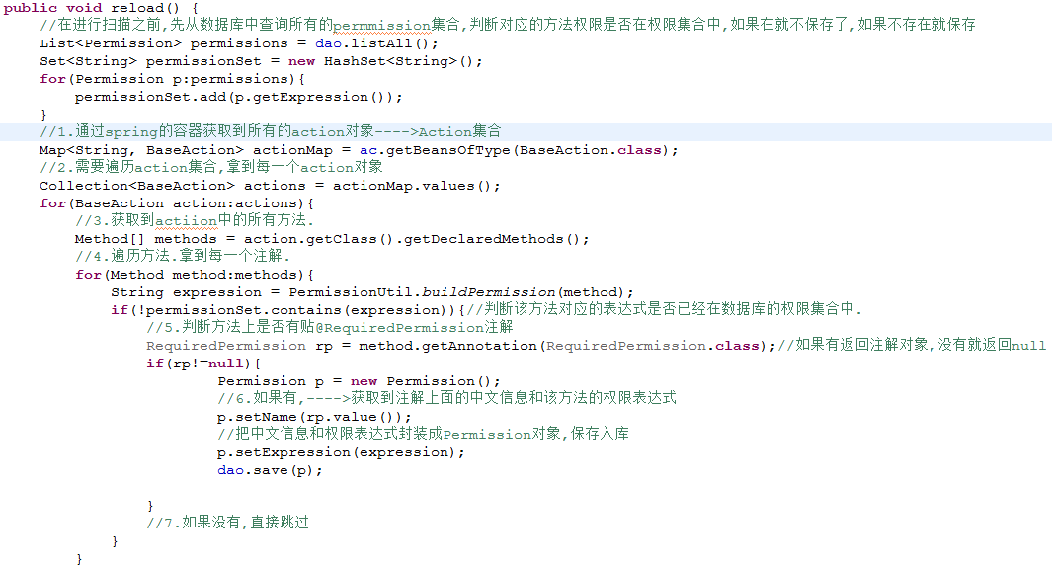
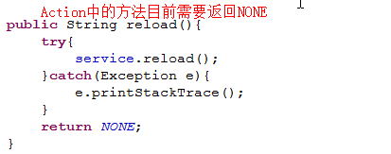
1.定义Action中哪些方法需要受权限控制?给需要受权限控制的方法贴注解,标记作用.
2.在permission的service方法中去扫描所有Action.
//1.通过spring的容器获取到所有的action对象---->Action集合[需要注入容器对象--->实现ApplicationContextAware]
//2.需要遍历action集合,拿到每一个action对象
//3.获取到actiion中的所有方法.
//4.遍历方法.拿到每一个注解.
//5.判断方法上是否有贴@RequiredPermission注解
//6.如果有,---->获取到注解上面的中文信息和该方法的权限表达式
//把中文信息和权限表达式封装成Permission对象,保存入库
//7.如果没有,直接跳过
页面调用多次reload方法,出现重复添加的问题.
//在进行扫描之前,先从数据库中查询所有的permmission集合,判断对应的方法权限是否在权限集合中,如果在就不保存了,如果不存在就保存

角色处理
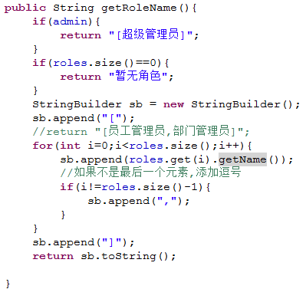
1.把Role对应的service,dao,action复制,修改.把role相关的页面添加到webapp里面.
2.在角色编辑的时候把所有的权限信息查询出来
put("permissions",permissionService.listAll());
3.注意:在预处理的时候需要把permission的集合清空.否则会出现权限重复的问题.

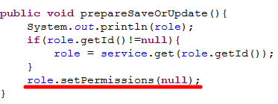

员工添加角色:

在employee/list.jsp添加这样的属性,显示该用户拥有什么样的角色

在Employee实体中添加如下方法

